Sayfa2 (2)
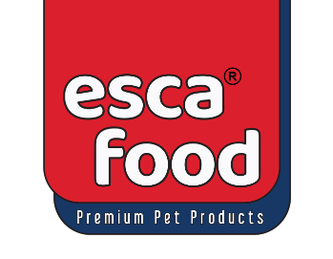

Tahsilat Makbuzu

 |  |  |  |  | Sayın;
 | ESCA FOOD GIDA DIŞ TİCARET |  |  | Birlik Pet Market Sanayi
 | SANAYİ ANONİM ŞİRKETİ
 | Yeni Bağlıca Mah Etimesgut Blv No: 6H/A |  |  |  | Adres: Ankara
 | Etimesgut, ANKARA – Türkiye
 | Vergi No: 3770983099 (Etimesgut)

Belge No | Tarih | Tahsilat Türü | Açıklama |  | Tahsilat Tutarı
TH00245 | 2025-03-06 |  |  |  | 581,988.50

 |  |  |  | Tahsilat Toplamı: | 581,988.50

 |  | Tahsilat Sonrası Cari Hesap: |  | -21,545.58

